保健室来室記録表（おもて）の例
来室記録

月 日（ ） 時 分
□始業前 □（ ）校時（ ）の時間 □中休み □昼休み □放課後 □その他（ ）
年 組 氏名 男・女 （ ）部

前
後
症状 | 図 | 怪我した状況
腫 れ | 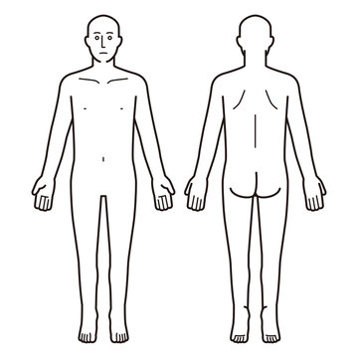 医療機関受診 あり ・ なし 病院名
痛 み
出 血
その他 （ ）

SOAPによる怪我の状態把握
S：主観的情報

O：客観的情報

A：評価・予測

P：行動計画

保健室対応
□冷却 □固定 □止血 □洗浄、消毒、傷の保護 □保健室にて休養 □保健指導（ ） □医療機関受診促し
保護者と担任への連絡
保護者連絡 □未済 □ 宛済み □本人から連絡 □連絡票配布
担任連絡 □未済 □済み

